1RA QUINC FEBRERO 26
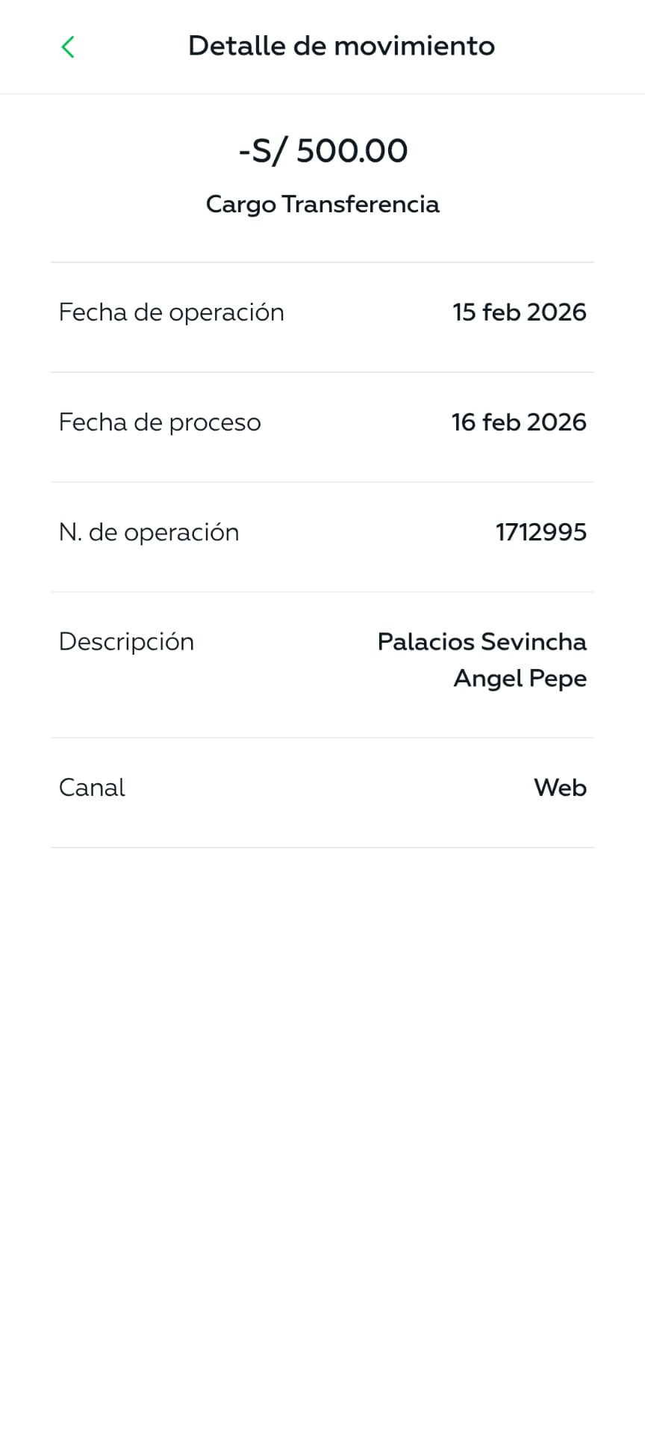
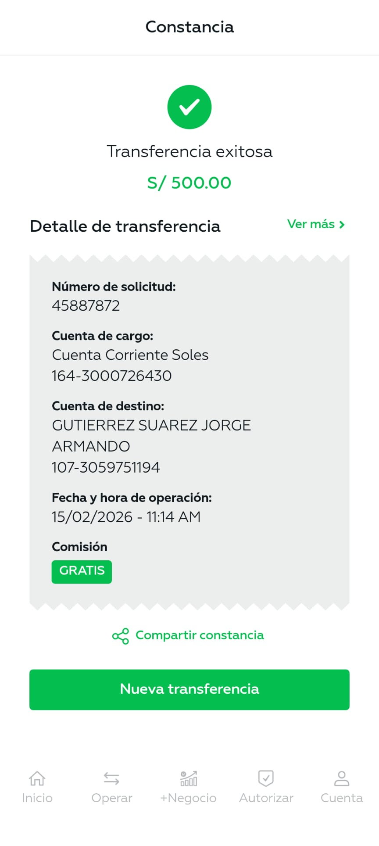
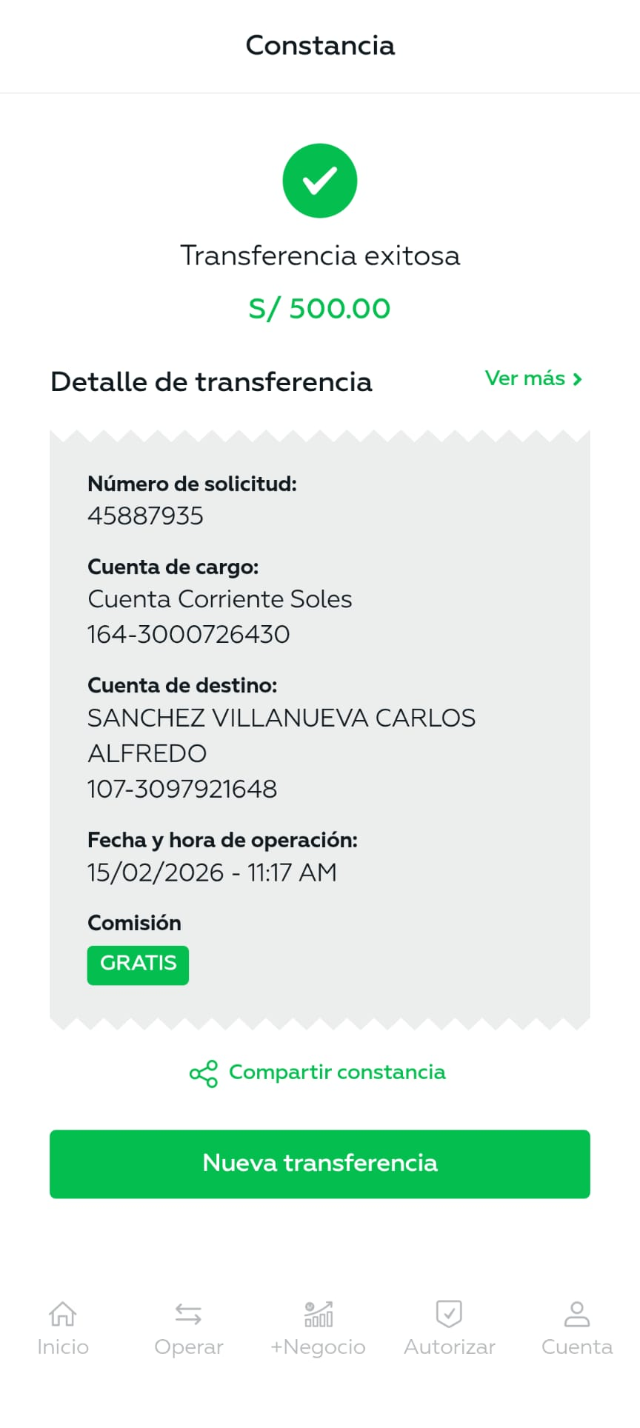
TORRE BALTA 810 - MIRAFLORES
ORDEN DE PAGO - FEBRERO 2026 (PRIMERA QUINCENA) |  |  |  | TOTAL : | 9,877.99 | VENCIMIENTO
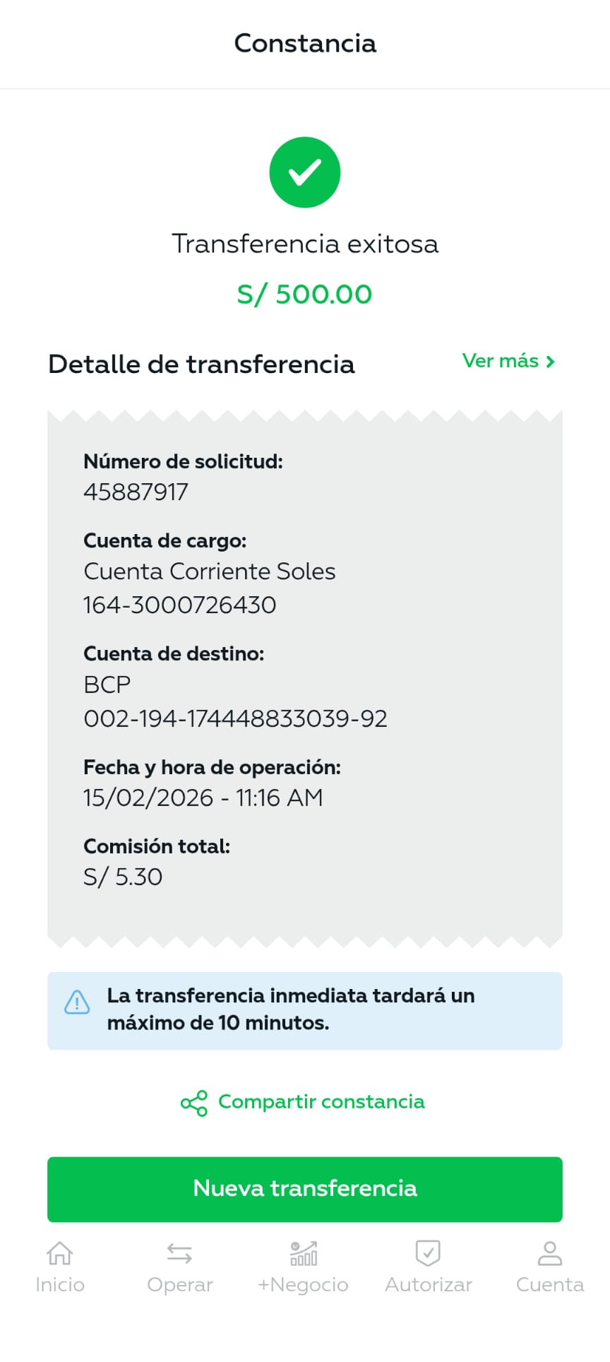
PERSONAL PERMANENTE - QUINCENA |  |  |  |  | 2,653.33
 | Julio Iglesias DNI 80148915 | BCP 002-19417444883303-992 | Adelanto de sueldo BCP | 500.00 |  | 1,153.33
 |  |  | Relevo vacaciones 14 días turno noche | 653.33
 | Jorge Gutierrez | IBK 1073059751194 | Adelanto de sueldo | 500.00 |  | 500.00
 | Angel Palacios | IBK 1073043325411 | Adelanto de sueldo | 500.00 |  | 500.00
 | Carlos Sanchez | IBK 1073097921648 | Adelanto de sueldo | 500.00 |  | 500.00
LUZ DEL SUR |  |  |  |  | 1,983.50
 | 1466143 |  | Consumo Enero 2026 17/02/2026 | 1,494.20
 | 1446699 |  | Consumo Enero 20236 07/02/2026 | 471.80
 | 1466144 |  | Consumo Enero 2026 17/02/2026 | 17.50

SEDAPAL |  |  |  |  | 2,988.50
 | S107-0001719130 |  | Servicio de Agua - Diciembre 2025 | 2,988.50
 | 5375398 |  | Periodo 03/01/2026 - 04/02/2026

IMPUESTOS |  |  |  |  | 540.16 | 967.16
BBVA 0011-0366020080971 |  |  | DNI 47501969
 | AFP-Prima |  | Mes Enero - 2026 | 257.22
 |  |  | Ticket-N° 5518587901
 | AFP-Profuturo |  | Mes Enero - 2026 | 282.94
 |  |  | Ticket- N° 3518587935

IMPUESTOS |  |  |  |  | 427.00
BCP 002 19319425139402614 |  |  | DNI 47501969 GIULIANA JARA PEREZ
 | Essalud |  | Impuestos ESSALUD | 427.00
 |  |  | Mes de Enero 26

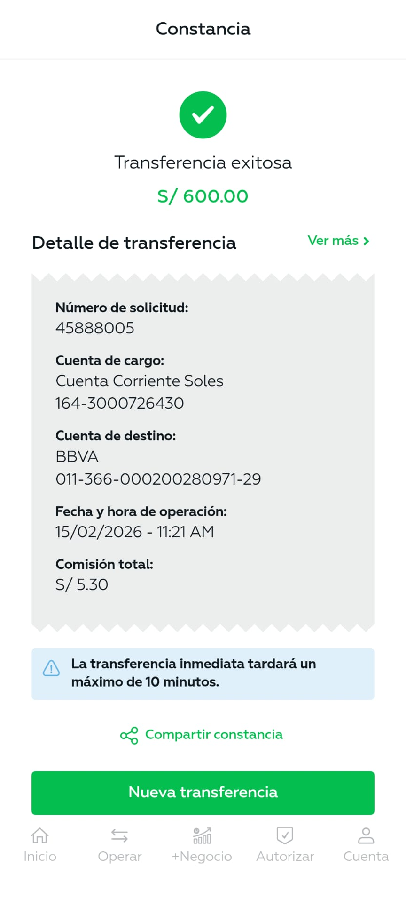
GIULIANA JARA PEREZ |  |  |  |  | 600.00
BBVA 0011-0366020080971 |  |  | DNI 47501969
 | E001-82 |  | Servicio de Administracion de Edificio | 600.00
 |  |  |  |  | 485.50
 | Compras varios: | Distribuidora J&D | 03 Paq. Bolsas para cilindro 240 ltrs | 165.00
 |  |  | Delivery bolsas | 16.00
 |  | Corporación Garrido | 10 fluorescentes 16W LED - áreas comunes | 120.00
 |  | Almacenes J&SC EIRL | Materiales de limpieza | 99.50
 |  | Ferreteria kike EIRL | WD 40 | 35.00
 |  | YDAVI EIRL | 05 focos 9w Opalux - Escaleras | 50.00

ELMER HUAMAN JARA |  |  |  |  | 130.00
Interbank | 274-3120672859
 | RI001 |  | Baño del personal - Caño jardinero Cimval | 130.00
 |  |  | y mano de obra

IKER FRED MARCOS MEZA |  |  |  |  | 70.00
BCP 00219410443455404699 |  |  | DNI 615116647
 |  |  | Relevo (turno noche 01 día) | 60.00
 |  |  | Sábado 10 de febrero
Abonos realizados:

 | Julio Iglesias | Relevo vacaciones 15 días turno noche |  | 700.00 | 2026-02-07
 |  | 10pm a 7am

 | Accesorios & Ascensores SAC | 1er adelanto Mantenimiento correctivo |  | 3,520.00 | 2026-02-09
 |  | Ascensor 1

Sedapal

